Nota Entrega
Hoja membretada de la empresa

Nota Entrega

Licitación Pública Nacional UAEH-LP-N_____ -2026 "Adquisición de ___________________"

 |  | Fecha___ de _____________ de 2026
Bienes a entregar:

No. de partida | Cantidad | Descripción del bien (Marca y Modelo) | Unidad de medida

Datos del Centro de Costos que recibe:

Centro de Costos
Nombre de quien recibe:
Cargo:
Número de extensión:
E-mail institucional
Firma de quien recibe
Sello del Centro de Costos

Nota: El proveedor tomará evidencia fotográfica de la entrega como respaldo

diseños control escolar
Diseños

No. De Diseño | Diseño(imagen) | Colores y dimenciones del diseño | Partida (s) que aplica:
1 |  | Color blanco aperlado. Medidas: 31 cm de ancho x 41 cm de alto. | 6
2 | 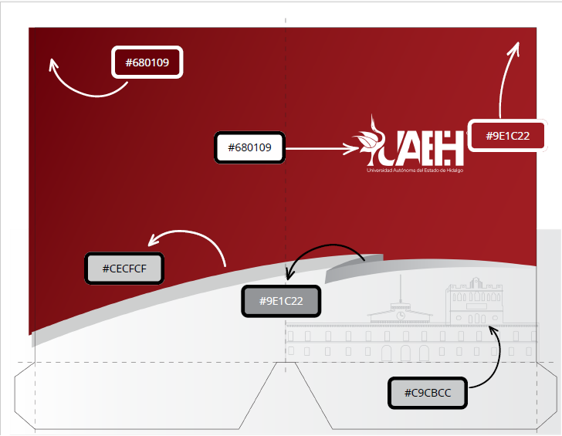 | Tamaño: Carta Dimensiones: 24 x 29.5cm | 7
3 |  | Tamaño:Oficio Dimensiones: 24 cm x 35 cm | 8
4 |  | Color Gris. Formatos tamaño carta medidas de 21.59 X 27.94 | 9
5 | 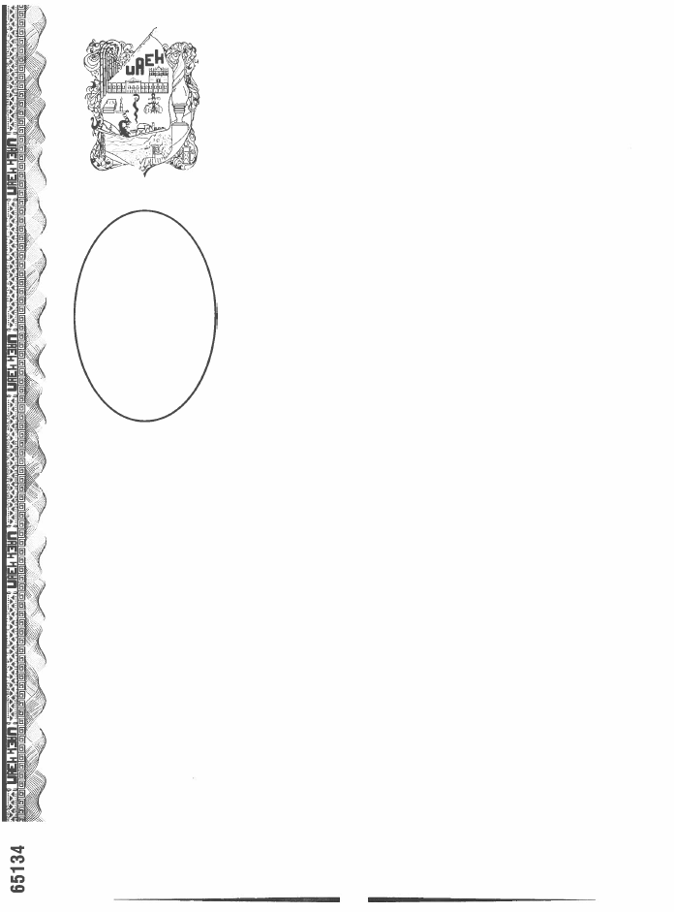 | Color Gris. Tamaño: Premium (29.5 x 40.00 centímetros) | 10
6 | 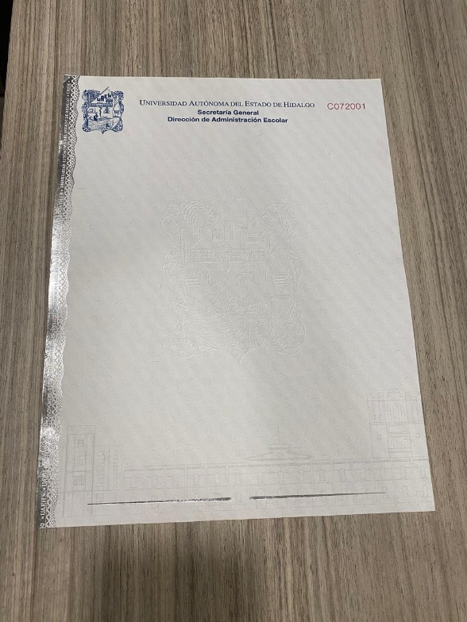 | Tamaño: Carta | 11
7 |  | Tamaño:Oficio | 12
8 | 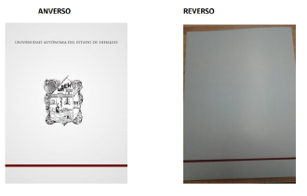 | Tamaño:Oficio Dimensiones: 21.6 cm x 33.0 cm (8.5 x 13 ) | 13
9 |  | Tamaño: Carta Dimensiones: 21.6 cm x 27.9 cm (8.5 x 11 ) | 14

